Solicitud gráfica
 | Área: | Matemáticas |  |  | Fecha:
 | Grado: | 7 |  |  | 2016-02-02
 | Título del tema: | Evaluación |  |  | ¿Cuaderno de estudio o recurso? | Recurso
 | Editor: | Alexander Rincón |  |  | Motor del recurso | M5A

 | Código guión o recurso: | MA_07_10_CO | ← Para determinar este código, visite la hoja de Ayuda
 |  |  |  |  | ESPECIFICACIÓN DE ARCHIVOS A ENTREGAR
Núm. | Archivo Shutterstock o ruta en web | Imagen para: | Tipo | Ubicación de la imagen en el recurso M5A | Nombre imagen SMALL | Tamaño imagen SMALL | Nombre imagen ZOOM | Tamaño imagen ZOOM | Descripción | Observaciones
IMG01 | Imagen en descripción | Recurso M5A | Ilustración | Contenido | MA_07_10_CO_IMG01n.png | 286 x 286 px | MA_07_10_CO_IMG01a.png | 500 x 500 px | 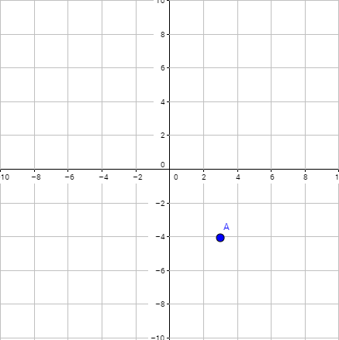 | Plano cartesiano con un punto A ubicado en las coordenadas (3,-4)
IMG02 | Imagen en descripción | Recurso M5A | Ilustración | Contenido | MA_07_10_CO_IMG02n.png | 286 x 286 px | MA_07_10_CO_IMG02a.png | 500 x 500 px | 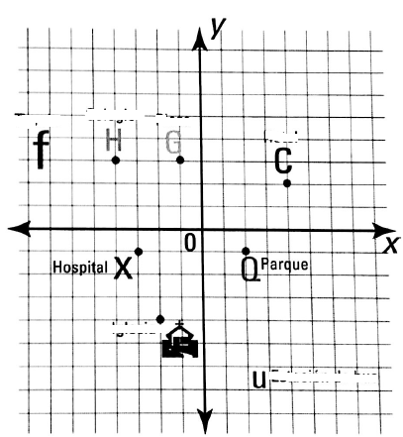 | Plano cartesiano con dos puntos. Uno de ellos se marca P y va en las coordenadas (2,-1) El otro punto se marca H y va en las coordenadas (-3,1)
IMG03 | Imagen en descripción | Recurso M5A | Ilustración | Contenido | MA_07_10_CO_IMG03n.png | 286 x 286 px | MA_07_10_CO_IMG03a.png | 500 x 500 px | 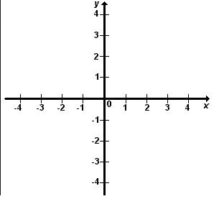 | Un plano cartesiano completo
IMG04 | 262164275 | Recurso M5A | Fotografía | Contenido | MA_07_10_CO_IMG04n.png | 286 x 286 px | MA_07_10_CO_IMG04a.png | 500 x 500 px | Fotografia de una persona rentando un automovil.
IMG05 | Imagen en descripción | Recurso M5A | Ilustración | Contenido | MA_07_10_CO_IMG05n.png | 286 x 286 px | MA_07_10_CO_IMG05a.png | 500 x 500 px | 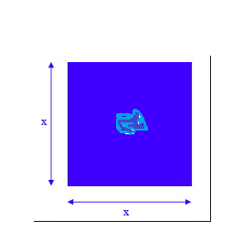 | cuadrado de lado x
IMG06 | Imagen en descripción | Recurso M5A | Ilustración | Contenido | MA_07_10_CO_IMG06n.png | 286 x 286 px | MA_07_10_CO_IMG06a.png | 500 x 500 px | 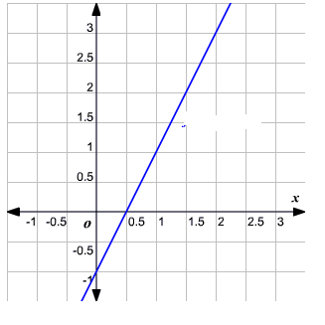 | Grafica de la función y=2x-1
IMG07 | Imagen en descripción | Recurso M5A | Ilustración | Contenido | MA_07_10_CO_IMG07n.png | 286 x 286 px | MA_07_10_CO_IMG07a.png | 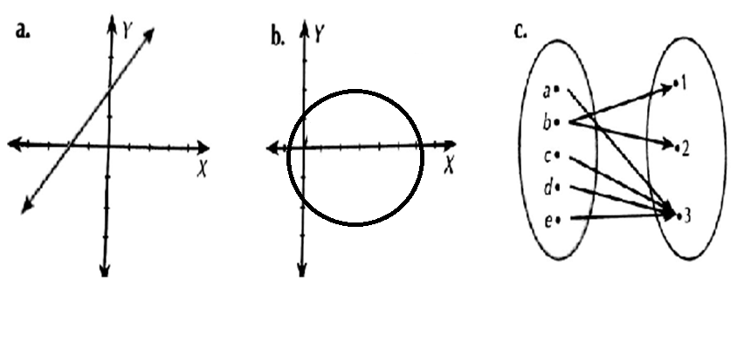 500 x 500 px |  | Tres ilustraciones numeradas a,b y c, como en la figura de referencia.
IMG08 | Imagen en descripción | Recurso M5A | Ilustración | Contenido | MA_07_10_CO_IMG08n.png | 286 x 286 px | MA_07_10_CO_IMG08a.png | 500 x 500 px | 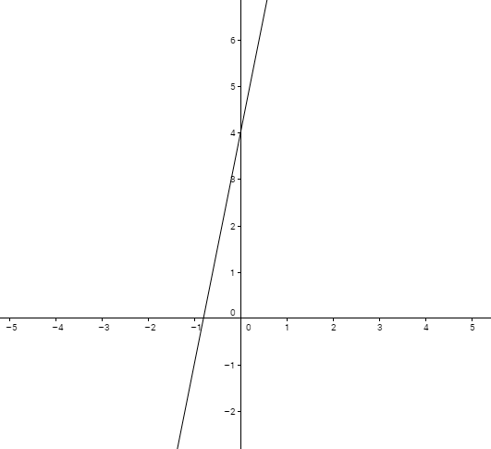 | Grafica de la función y=5x+4
IMG09 | Imagen en descripción | Recurso M5A | Ilustración | Contenido | MA_07_10_CO_IMG09n.png | 286 x 286 px | MA_07_10_CO_IMG09a.png | 500 x 500 px | 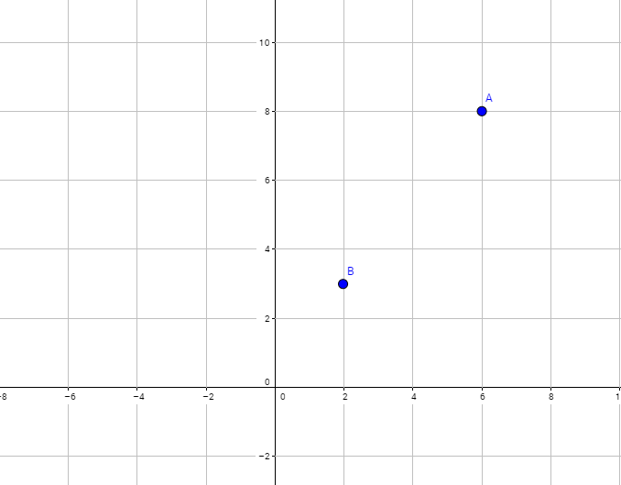 | Grafica de plano cartesiano con los puntos A(6,8) y B(2,3) como en la figura de referencia.
IMG10 | Imagen en descripción | Recurso M5A | Ilustración | Contenido | MA_07_10_CO_IMG10n.png | 286 x 286 px | MA_07_10_CO_IMG10a.png | 500 x 500 px | 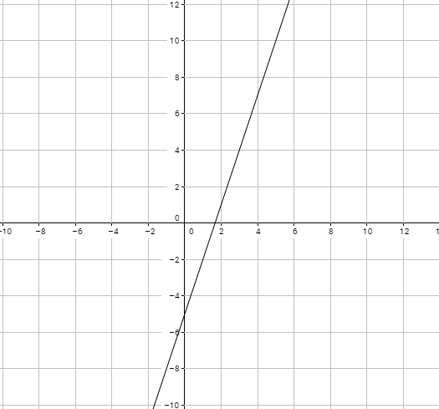 | grafica de la función y=3x-5

